Fija
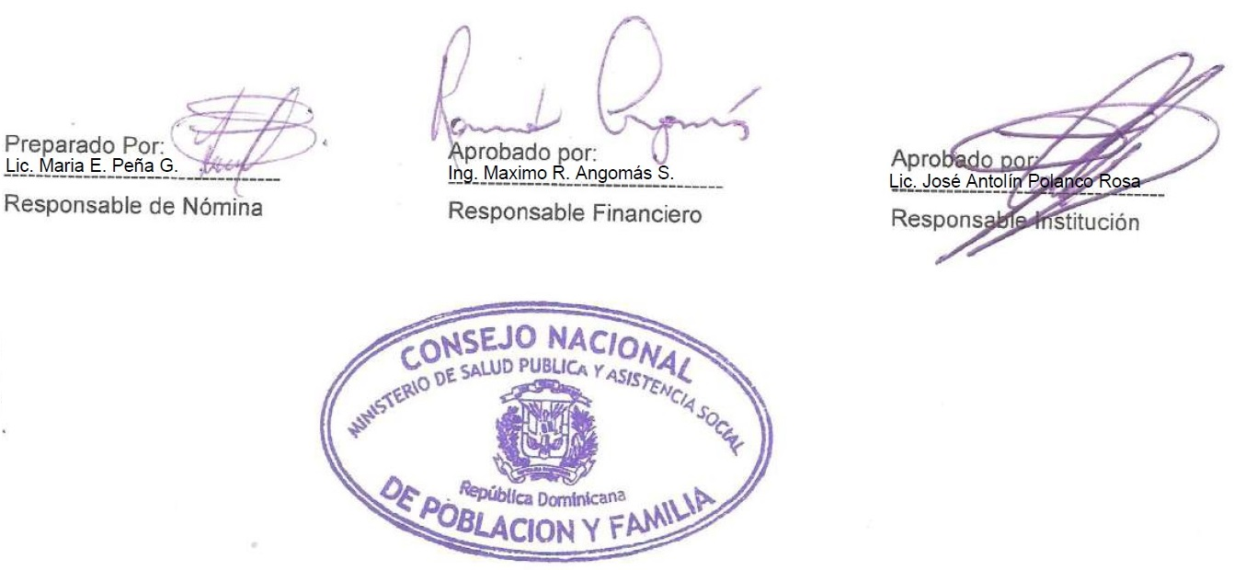
República Dominicana
MINISTERIO DE SALUD PÚBLICA CONSEJO NACIONAL DE POBLACION Y FAMILIA “Año de la Consolidación de la Seguridad Alimentaria”
Pago por Suplencia Correspondiente al Mes de Febrero - 2020
Reg. No. | NOMBRE | DEPARTAMENTO | FUNCION | ESTATUS | SUELDO BRUTO RD$

1 | ANSTRON ALB. ESCAÑO COLON | DIRECCION ADMINISTRATIVA Y FINANCIERA | TESORERO | DESIGNADO | 58,500.00
 | Total General |  | 1 |  | 58,500.00

 | TOTAL GENERAL | 1 | TOTAL ING. | 58,500.00

